Sheet1
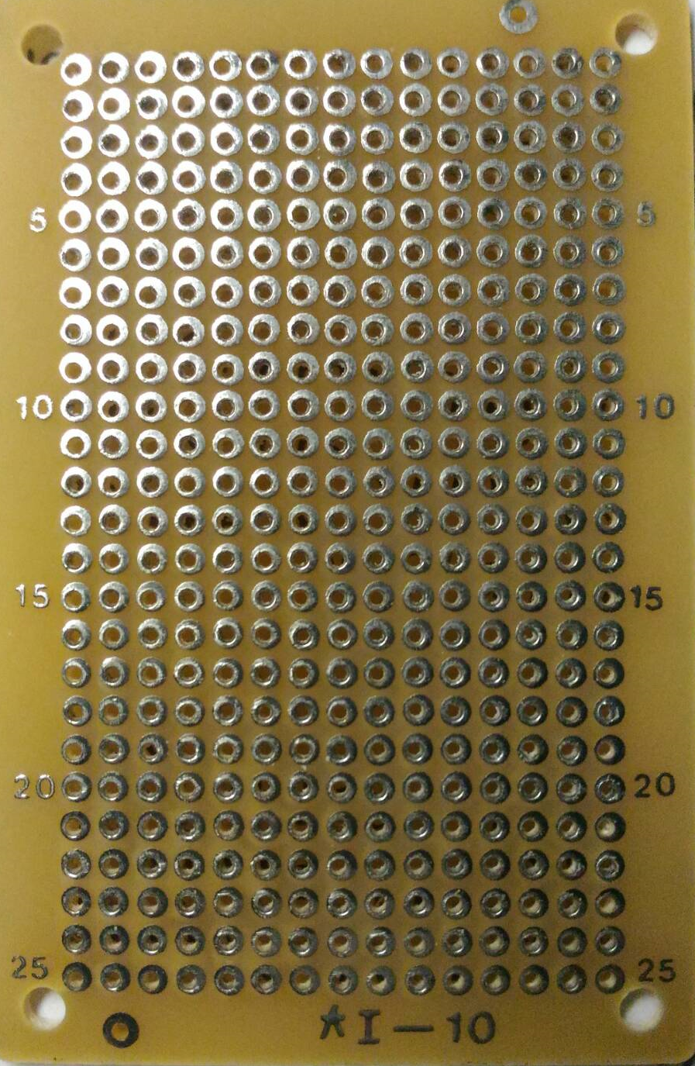

VCC
GND
GND
VCC
DATA

D1
TE
osc2
osc1
VCC
D0
D2
D3
output

GND
A7
A0

GND

